상품제안서
하이트래블킹 여행용세트 통합N형 | 상품코드: S40656

 |  |  |  |  |  |  | 02-713-8555 | www.synergygift.co.kr
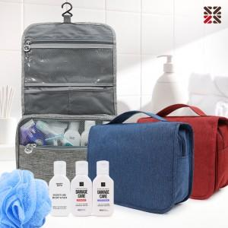

【상세/제작정보】

【인쇄/포장옵션】 | 실크 / 포장지포장

【공급단가】 | 수량 | 50~ | 100~ | 500~ | 1,000~ | 3,000~
*VAT별도 | NA | 12,220원 | 11,930원 | 11,150원 | 10,960원 | 10,760원
 | NB | 13,480원 | 13,160원 | 12,300원 | 12,090원 | 11,870원
 | NC | 13,860원 | 13,530원 | 12,650원 | 12,430원 | 12,210원

【상품 URL】 | https://www.synergygift.co.kr:443/src/goods_detail.php?gdno=40656

